Hoja1
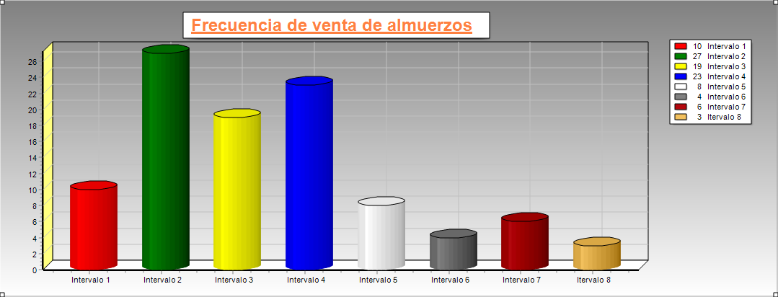
FECHA | CANTIDAD DE VENTA | FECHA | CANTIDAD DE VENTA | FECHA | CANTIDAD DE VENTA | FECHA | CANTIDAD DE VENTA
2017-01-01 | 25 | 2017-01-26 | 30 | 2017-02-20 | 45 | 2017-03-17 | 37 |  |  |  |  | 1
2017-01-02 | 26 | 2017-01-27 | 27 | 2017-02-21 | 35 | 2017-03-18 | 27 | DATO MAYOR | 45 |  |  | 2
2017-01-03 | 26 | 2017-01-28 | 32 | 2017-02-22 | 41 | 2017-03-19 | 36 | DATO MENOR | 25 |  |  | 3
2017-01-04 | 35 | 2017-01-29 | 29 | 2017-02-23 | 26 | 2017-03-20 | 29 | RANGO | 20 |  |  | 4
2017-01-05 | 27 | 2017-01-30 | 25 | 2017-02-24 | 29 | 2017-03-21 | 44 | K=1+3,32*LOG(n) | 7.64 | Aprox. A 8 |  | 5
2017-01-06 | 29 | 2017-01-31 | 31 | 2017-02-25 | 45 | 2017-03-22 | 31 | AMPLITUD | 2.5 | Aprox a 3 |  | 6
2017-01-07 | 25 | 2017-02-01 | 34 | 2017-02-26 | 31 | 2017-03-23 | 45 | Ajustar Rango | 4 |  |  | 7
2017-01-08 | 30 | 2017-02-02 | 28 | 2017-02-27 | 29 | 2017-03-24 | 27 | A*Num Intervalos -R |  |  |  | 8
2017-01-09 | 33 | 2017-02-03 | 37 | 2017-02-28 | 42 | 2017-03-25 | 29 | Límite inferior | 23
2017-01-10 | 25 | 2017-02-04 | 30 | 2017-03-01 | 30 | 2017-03-26 | 36 | Liminte Superior | 47
2017-01-11 | 33 | 2017-02-05 | 26 | 2017-03-02 | 34 | 2017-03-27 | 35
2017-01-12 | 35 | 2017-02-06 | 31 | 2017-03-03 | 27 | 2017-03-28 | 34
2017-01-13 | 28 | 2017-02-07 | 35 | 2017-03-04 | 32 | 2017-03-29 | 38
2017-01-14 | 31 | 2017-02-08 | 36 | 2017-03-05 | 29 | 2017-03-30 | 27
2017-01-15 | 26 | 2017-02-09 | 33 | 2017-03-06 | 28 | 2017-03-31 | 34 | TABULACION DE DE ATOS AGRUPADOS
2017-01-16 | 34 | 2017-02-10 | 35 | 2017-03-07 | 43 | 2017-04-01 | 43 | Intervalos | f | fr | % | Σf | Σfr | %Σr
2017-01-17 | 35 | 2017-02-11 | 41 | 2017-03-08 | 32 | 2017-04-02 | 28 | [23 - 26) | 10 | 0.1 | 10 | 10 | 0.1 | 10
2017-01-18 | 27 | 2017-02-12 | 44 | 2017-03-09 | 28 | 2017-04-03 | 33 | [26 - 29) | 27 | 0.27 | 27 | 27 | 0.37 | 37
2017-01-19 | 30 | 2017-02-13 | 27 | 2017-03-10 | 33 | 2017-04-04 | 34 | [29 - 32) | 19 | 0.19 | 19 | 46 | 0.56 | 56
2017-01-20 | 35 | 2017-02-14 | 32 | 2017-03-11 | 40 | 2017-04-05 | 27 | [32 - 35) | 23 | 0.23 | 23 | 69 | 0.79 | 79
2017-01-21 | 25 | 2017-02-15 | 34 | 2017-03-12 | 28 | 2017-04-06 | 29 | [35 - 38) | 8 | 0.08 | 8 | 77 | 0.87 | 87
2017-01-22 | 31 | 2017-02-16 | 35 | 2017-03-13 | 35 | 2017-04-07 | 31 | [38 - 41) | 4 | 0.04 | 4 | 81 | 0.91 | 91
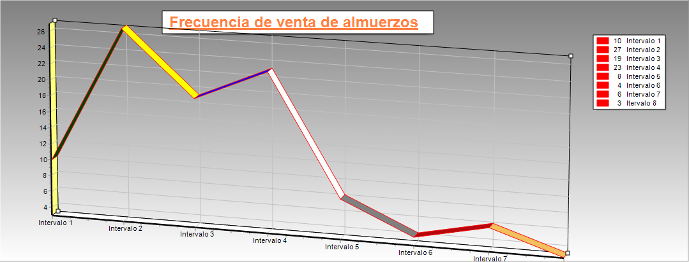
2017-01-23 | 31 | 2017-02-17 | 28 | 2017-03-14 | 38 | 2017-04-08 | 35 | [41 - 44) | 6 | 0.06 | 6 | 87 | 0.97 | 97
2017-01-24 | 27 | 2017-02-18 | 42 | 2017-03-15 | 39 | 2017-04-09 | 32 | [44 - 47) | 3 | 0.03 | 3 | 90 | 1 | 100
2017-01-25 | 38 | 2017-02-19 | 29 | 2017-03-16 | 32 | 2017-04-10 | 28 |  | 100 |  | 100

